IO関連図
IO関連図
システム名 | サブシステム名 | 機能名 | 日付 | 担当者
SIMILE 新入社員プロジェクト | ログイン画面 | ログイン | 2019-01-28 | 0

職員DB

メニュー画面

ログイン
処理

エラー画面

備考

画面レイアウト
画面レイアウト
システム名 | サブシステム名 | 機能名 | 日付 | 担当者
SIMILE 新入社員プロジェクト | ログイン画面 | ログイン | 2020-09-08 | 0

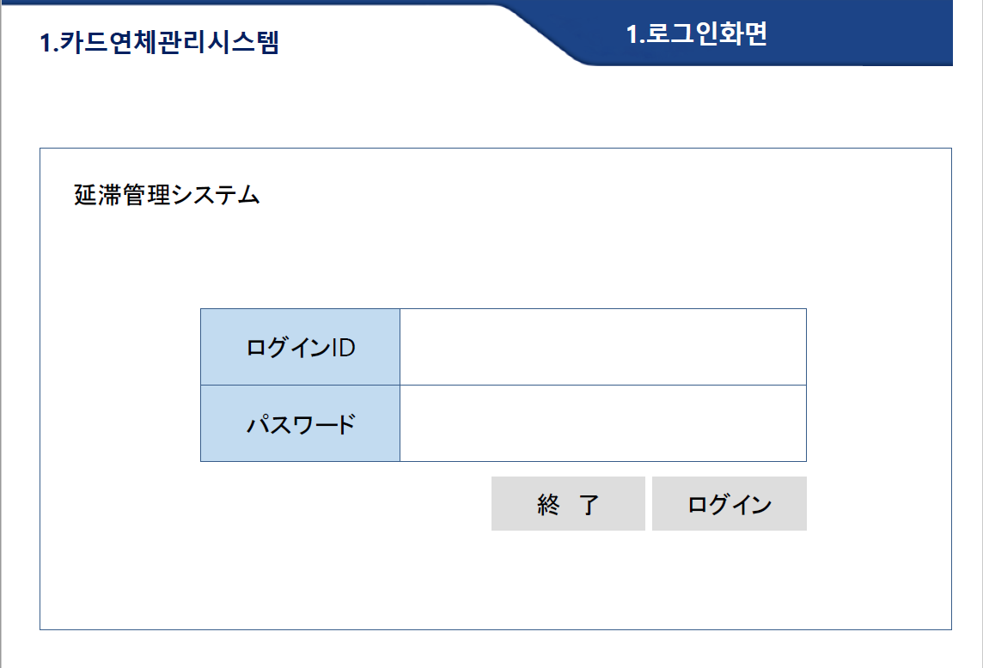

SIMILE 新入社員プロジェクト

１

２

3

4
5

